界桩
序号 | 名称 | 界桩编号 | 界桩编号 | 向河面 | 背河面 | 右侧面 | 左侧面 | 数量
1 | 木兰溪 | MLX-XY左001 | MLX-XY左060 | 严禁破坏 | 严禁移动 | 仙游县人民政府 | 水利标志图+木兰溪+管理范围界+界桩编号 | 60
 |  | MLX-XY右001 | MLX-XY右060 |  |  |  |  | 60
2 | 延寿溪 | YSX-XY左001 | YSX-XY左017 |  |  |  | 水利标志图+延寿溪+管理范围界+界桩编号 | 17
 |  | YSX-XY右001 | YSX-XY右017 |  |  |  |  | 17
3 | 粗溪 | CX-XY左001 | CX-XY左019 |  |  |  | 水利标志图+粗溪+管理范围界+界桩编号 | 19
 |  | CX-XY右001 | CX-XY右019 |  |  |  |  | 19
4 | 九溪 | JX-XY左001 | JX-XY左008 |  |  |  | 水利标志图+九溪+管理范围界+界桩编号 | 8
 |  | JX-XY右001 | JX-XY右008 |  |  |  |  | 8
5 | 仙水溪 | XSX-XY左001 | XSX-XY左019 |  |  |  | 水利标志图+仙水溪+管理范围界+界桩编号 | 19
 |  | XSX-XY右001 | XSX-XY右019 |  |  |  |  | 19
 |  |  |  |  |  |  |  | 246

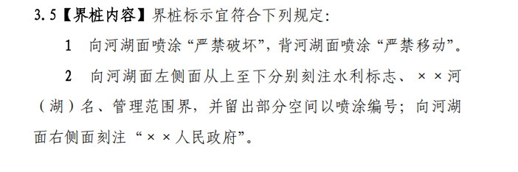

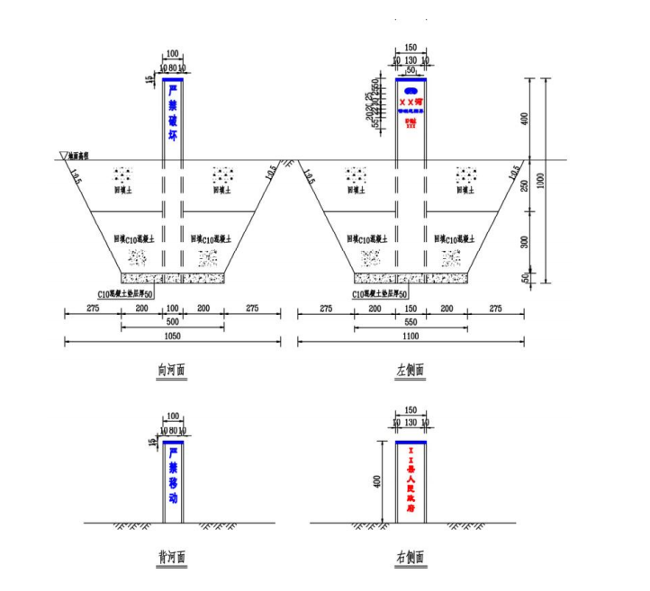

公示牌
18个乡镇一个乡镇一个公示牌，材质为铝合金

